Sheet1
序号 | 题目章节 | 题目名称 | 是否完成 | 是否复习
1 | 顺序语句 | 1. A + B | 完成
2 | 顺序语句 | 604. 圆的面积 | 完成
3 | 顺序语句 | 606. 平均数1 | 完成
4 | 顺序语句 | 616. 两点间的距离 | 完成
5 | 顺序语句 | 653. 钞票 | 完成
6 | 顺序语句 | 608. 差
7 | 顺序语句 | 609. 工资 | 完成
8 | 顺序语句 | 615. 油耗 | 完成
9 | 顺序语句 | 654. 时间转换 | 完成 | 否
10 | 顺序语句 | 605. 简单乘积 | 完成
11 | 顺序语句 | 611. 简单计算 | 完成
12 | 顺序语句 | 612. 球的体积 | 完成
13 | 顺序语句 | 613. 面积 | 完成
14 | 顺序语句 | 607. 平均数2 | 完成
15 | 顺序语句 | 610. 工资和奖金 | 完成
16 | 顺序语句 | 614. 最大值 | 完成 | 否
17 | 顺序语句 | 617. 距离 | 完成 | 否
18 | 顺序语句 | 618. 燃料消耗 | 完成
19 | 顺序语句 | 656. 钞票和硬币 | 完成 | 否
20 | 顺序语句 | 655. 天数转换 | 完成

1 | 判断语句 | 665. 倍数 | 完成
2 | 判断语句 | 660. 零食 | 完成
3 | 判断语句 | 669. 加薪 | 完成
4 | 判断语句 | 671. DDD | 完成
5 | 判断语句 | 667. 游戏时间 | 完成
6 | 判断语句 | 663. 简单排序
7 | 判断语句 | 657. 选择练习1 | 完成
8 | 判断语句 | 664. 三角形 | 完成
9 | 判断语句 | 659. 区间 | 完成
10 | 判断语句 | 662. 点的坐标 | 完成
11 | 判断语句 | 672. 税 | 完成
12 | 判断语句 | 668. 游戏时间2 | 完成 | 否
13 | 判断语句 | 658. 一元二次方程公式 | 完成
14 | 判断语句 | 666. 三角形类型 | 完成 | 否
15 | 判断语句 | 670. 动物 | 完成 | 否
16 | 判断语句 | 661. 平均数3 | 完成

1 | 循环语句 | 708. 偶数 | 完成
2 | 循环语句 | 709. 奇数 | 完成
3 | 循环语句 | 712. 正数 | 完成
4 | 循环语句 | 721. 递增序列 | 完成 | 否
5 | 循环语句 | 723. PUM | 完成 | 否
6 | 循环语句 | 725. 完全数 | 完成 | 否
7 | 循环语句 | 714. 连续奇数的和 1 | 完成
8 | 循环语句 | 716. 最大数和它的位置 | 完成
9 | 循环语句 | 724. 约数 | 完成
10 | 循环语句 | 715. 余数 | 完成
11 | 循环语句 | 710. 六个奇数 | 完成
12 | 循环语句 | 711. 乘法表 | 完成
13 | 循环语句 | 713. 区间 2 | 完成 | 否
14 | 循环语句 | 719. 连续奇数的和 2 | 完成
15 | 循环语句 | 717. 简单斐波那契 | 完成
16 | 循环语句 | 722. 数字序列和它的和 | 完成
17 | 循环语句 | 726. 质数
18 | 循环语句 | 727. 菱形

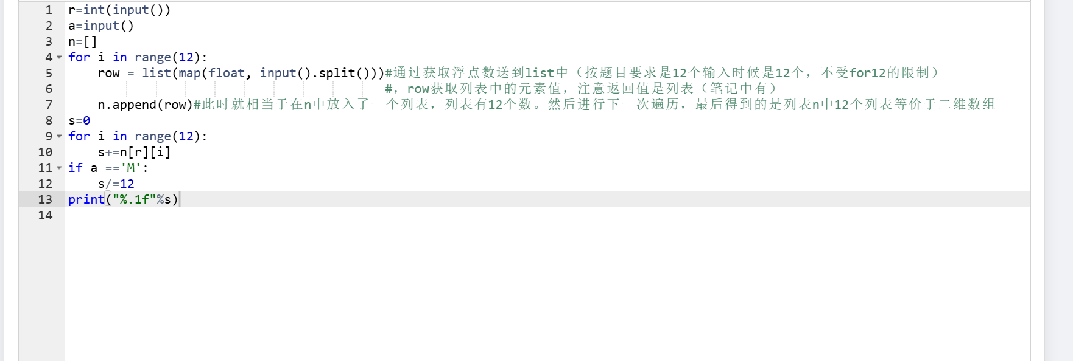
1 | 列表 | 737. 数组替换 | 完成 |  | 注意：x.append(a)返回的是none
2 | 列表 | 738. 数组填充 | 完成
3 | 列表 | 743. 数组中的行 | 完成
4 | 列表 | 745. 数组的右上半部分 | 完成 | 否
5 | 列表 | 749. 数组的上方区域 | 完成
6 | 列表 | 753. 平方矩阵 I | 完成 | 否
7 | 列表 | 739. 数组选择 | 完成
8 | 列表 | 740. 数组变换 | 完成
9 | 列表 | 741. 斐波那契数列 | 完成 | 否 | 注意：空列表是不可以直接进行索引赋值的。需要对其进行初始化
10 | 列表 | 742. 最小数和它的位置 | 完成
11 | 列表 | 744. 数组中的列 | 完成 |  | 注意是列！！！
12 | 列表 | 747. 数组的左上半部分 | 完成
13 | 列表 | 748. 数组的右下半部分 | 完成
14 | 列表 | 746. 数组的左下半部分 | 完成 | 否
15 | 列表 | 751. 数组的左方区域 | 无
16 | 列表 | 750. 数组的下方区域 | 完成
17 | 列表 | 752. 数组的右方区域 | 完成 | 否
18 | 列表 | 754. 平方矩阵 II
19 | 列表 | 755. 平方矩阵 III
20 | 列表 | 756. 蛇形矩阵

1 | 字符串 | 760. 字符串长度 | 完成
2 | 字符串 | 761. 字符串中的数字个数 | 完成 |  | 注意：循环遍历
3 | 字符串 | 765. 字符串加空格 | 完成
4 | 字符串 | 769. 替换字符 | 完成
5 | 字符串 | 773. 字符串插入 | 完成 | 否
6 | 字符串 | 772. 只出现一次的字符 | 完成 | 否
7 | 字符串 | 764. 输出字符串 | 完成 | 无此题
8 | 字符串 | 771. 字符串中最长的连续出现的字符
9 | 字符串 | 762. 字符串匹配
10 | 字符串 | 768. 忽略大小写比较字符串大小
11 | 字符串 | 763. 循环相克令
12 | 字符串 | 766. 去掉多余的空格
13 | 字符串 | 767. 信息加密
14 | 字符串 | 770. 单词替换
15 | 字符串 | 774. 最长单词
16 | 字符串 | 775. 倒排单词
17 | 字符串 | 776. 字符串移位包含问题
18 | 字符串 | 777. 字符串乘方
19 | 字符串 | 778. 字符串最大跨距
20 | 字符串 | 779. 最长公共字符串后缀

1 | 函数 | 804. n 的阶乘 | 完成 | 否
2 | 函数 | 805. x和y的最大值 | 完成
3 | 函数 | 808. 最大公约数 | 完成
4 | 函数 | 812. 打印数字 | 完成
5 | 函数 | 816. 数组翻转 | 完成 | 否
6 | 函数 | 819. 递归求阶乘 | 完成 | 否
7 | 函数 | 820. 递归求斐波那契数列 | 完成
8 | 函数 | 810. 绝对值 | 完成
9 | 函数 | 806. 两个数的和 | 完成
10 | 函数 | 807. 区间求和 | 完成
11 | 函数 | 809. 最小公倍数 | 完成 | 否
12 | 函数 | 814. 复制数组 | 完成 | 否 | #想多了
13 | 函数 | 815. 打印字符串 | 完成
14 | 函数 | 813. 打印矩阵 | 完成 | 否
15 | 函数 | 817. 数组去重 | 完成 | 否
16 | 函数 | 818. 数组排序 | 完成 | 否
17 | 函数 | 821. 跳台阶
18 | 函数 | 822. 走方格
19 | 函数 | 823. 排列

1 | 元组、集合和字典 | 4317. 不同正整数的个数
2 | 元组、集合和字典 | 840. 模拟散列表
3 | 元组、集合和字典 | 5302. 字符串赋值
4 | 元组、集合和字典 | 3207. 门禁系统
5 | 元组、集合和字典 | 3213. 数字排序
6 | 元组、集合和字典 | 4785. 奇偶
7 | 元组、集合和字典 | 4428. 字符串
8 | 元组、集合和字典 | 3542. 查找
9 | 元组、集合和字典 | 3192. 出现次数最多的数
10 | 元组、集合和字典 | 3447. 子串计算

1 | 算法与数据结构入门 | 494. 火柴棒等式
2 | 算法与数据结构入门 | 3392. 递推数列
3 | 算法与数据结构入门 | 1208. 翻硬币
4 | 算法与数据结构入门 | 3695. 扩充序列
5 | 算法与数据结构入门 | 5332. 选择排序
6 | 算法与数据结构入门 | 5333. 插入排序
7 | 算法与数据结构入门 | 5334. 冒泡排序
8 | 算法与数据结构入门 | 17. 从尾到头打印链表
9 | 算法与数据结构入门 | 35. 反转链表

